WSJ App on Handset Android
 | WSJ-App auf Handset Android-Geräten
 | ALLE ANZEIGEN BITTE PER E-MAIL AN: ads@dowjones.com
 | WERBERICHTLINIEN: In Anzeigen sollten Versprechungen oder Übertreibungen vermieden werden. Vermeiden Sie beispielsweise Wörter und Phrasen wie „das Einzige seiner Art“… „garantiert“ ... etc. Anzeigen mit diesen Wörtern können nur mit Disclaimer geschaltet werden.
 | *Anzeigen für unterschiedliche Gerätegrößen bitte als separate, komprimierte Anhänge schicken (ZIP-Datei) |  | *Die Anzeige muss in JEDER erforderlichen Größe einschickt werden, damit sie auf verschiedenen Geräten angezeigt werden kann.
Anzeigenart: | 320x480 Android-Geräte | 320x480 | 480x800 Android-Geräte | 480x800 Anzeigen | Max. Dateigröße: | Zulässige Dateiart(en): | Zusätzliche Informationen zu Dateiarten:
Haupt- & Bereichsseiten - Hochkant | 320x50 Banner |  | 480x70 Banner | 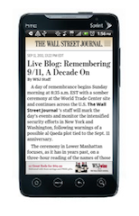 | 10k | GIF, JPEG, PNG | PNG-Datei in einer Auflösung von 72dpi erforderlich
Artikel-/Unterseiten - Hochkant | 320x50 Banner |  | 480x70 Banner |  | 10k | GIF, JPEG, PNG | PNG-Datei in einer Auflösung von 72dpi erforderlich
Artikel-/Unterseiten - Querformat | 480x50 Banner | 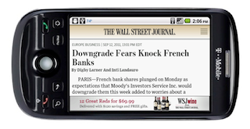 | 800x70 Banner | 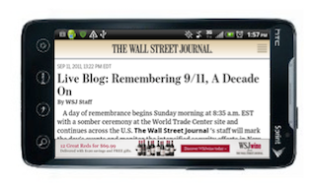 | 10k | GIF, JPEG, PNG | PNG-Datei in einer Auflösung von 72dpi erforderlich
Bilder des Tages Slideshow – Hochkant | 320x50 Banner |  | 480x70 Banner |  | 10k | GIF, JPEG, PNG | PNG-Datei in einer Auflösung von 72dpi erforderlich
Bilder des Tages Slideshow – Querformat | 480x240 Interstitial | 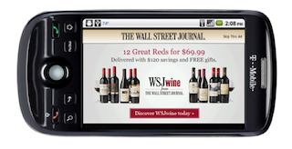 | 800x367 Interstitial |  | 480x240: 50k 800x367: 100k | GIF, JPEG, PNG | PNG-Datei in einer Auflösung von 72dpi erforderlich
Video Center – Hochkant | 320x50 Banner |  | 480x70 Banner |  | 10k | GIF, JPEG, PNG | PNG-Datei in einer Auflösung von 72dpi erforderlich
Video Center – Querformat | 480x240 Overlay |  | 800x367 Overlay | 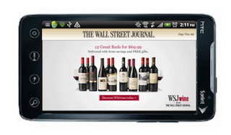 | 480x240: 50k 800x367: 100k | GIF, JPEG, PNG | PNG-Datei in einer Auflösung von 72dpi erforderlich

WSJ Germany iPad Units
 | WSJ Deutschland iPad Units
 | ALLE ANZEIGEN BITTE PER E-MAIL AN: ads@dowjones.com
 | WERBERICHTLINIEN: In Anzeigen sollten Versprechungen oder Übertreibungen vermieden werden. Vermeiden Sie beispielsweise Wörter und Phrasen wie „das Einzige seiner Art“…„garantiert“ ... etc. Anzeigen mit diesen Wörtern können nur mit Disclaimer geschaltet werden.
 | Zusätzliche Informationen: Creative-Aktualisierung findet einmal im Monat statt. Bitte beachten Sie, dass jeweils nur zwei Creative-Sets gleichzeitig geschaltet werden können. Bereich, in dem Links-/Rechts-Wischen erlaubt ist: 625x450. **Informationen über den sicheren Bereiche finden Sie im Tabellenblatt "safe_zone". Weitere Spezifikationen zu Click-through-URLs finden Sie im Tabellenblatt "landing page".**
 | Drittanbieter, die zzt. unterstützt werden : Crisp Wireless, Medialets, Pointroll, und iVdopia; Tracking durch Dritte: Keine Tracking Impressions durch Dritte (d.h. kein Atlas, DFA etc.). Tracking wird von WSJ/Drittanbieter bereitgestellt.
 | QA-Vorlaufzeit: Jeder HTML-5-Code muss noch durch einen Drittanbieter bereitgestellt und integriert werden, um AdMarvel zu entsprechen. Für GIFs, JPEGs, PNGs - mit den Maßen 185x31, 555x206 und 210x175 - entspricht die Vorlaufzeit 1 Woche. Eine ganzseitige Standardausführung braucht 2 Wochen Vorlaufzeit. Für alle* Rich Media-Inhalte - abhängig von Anbieter/Umsetzung, braucht WSJ eine 4-6-wöchige Produktionszeit und 1-2 Wochen Zeit für die Qualitätskontrolle.
iPad Ad Name: | Erscheint als: (auf Bild klicken und durch Ziehen vergrößern) | Anzeigen-Placement: | Abmessungen: | Max. Dateigröße: | Zulässige Dateiart(en): | Verhalten: | HTML5 Rich Media zulässig | Interne URL-Ansicht:
Startseite, Sponsorship Ad Unit |  | Nur unten links auf der Startseite - unter dem Modul Neuste Nachrichten | 170x175 | 30k | PNG24 bevorzugt, JPEGs zulässig, HTML-5 (beachten Sie die Hinweise) | Anzeige kann: 1) durch Berühren benutzerinitiierte HTML5 Rich Media-Inhalte abspielen 2) durch Berühren eine iPad-optimierte Landingpage öffnen 3) durch Berühren die Seite des Werbetreibenden anzeigen | Nur durch den Benutzer initiiert. HTML5 Rich Media. Animation zulässig - Animationsdauer max. 30 Sekunden.
Kleine, rechteckige Anzeige | 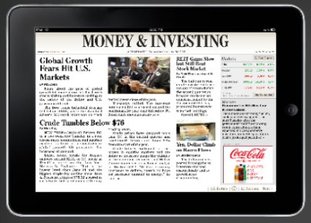 | Titelseiten der einzelnen Bereiche (keine aufeinanderfolgenden Seiten) | 210x175 | 40k | PNG24 bevorzugt, JPEGs zulässig, HTML-5 (beachten Sie die Hinweise) | Anzeige kann: 1) durch Berühren benutzerinitiierte HTML5 Rich Media-Inhalte abspielen 2) durch Berühren eine iPad-optimierte Landingpage öffnen 3) durch Berühren die Seite des Werbetreibenden anzeigen | Nur durch den Benutzer initiiert. HTML5 Rich Media. Animation zulässig - Animationsdauer max. 30 Sekunden. | http://wsjdesign.dowjones.net/design/Projects/Mobile/WSJiPad/AdvertisingPhase2/_mocks/Money_highlightsAd_v1.jpg
Zweispaltige Anzeige | 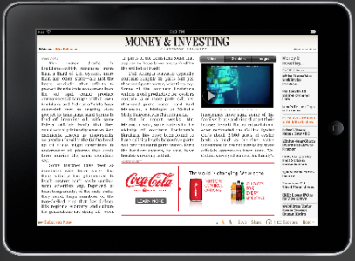 | (Neue Unit ersetzt Transitional Pop Over/Toaster-Anzeige) Platzierung: Unterer Seitenrand Häufigkeit: Nicht auf der ersten Artikelseite. Wird mindestens auf der zweiten und der letzten Artikelseite geschaltet, wenn der Platz es zulässt. | Zweispaltig 555x206, 1px Rand erforderlich | 100k | PNG24 bevorzugt, JPEGs zulässig, HTML-5 (beachten Sie die Hinweise) | Anzeigenhäufigkeit: nicht auf der ersten Seite des Artikels. Wird auf der zweiten und der letzten Artikelseite geschaltet, wenn der Platz es zulässt. Anzeige kann: 1) durch Berühren benutzerinitiierte HTML5 Rich Media-Inhalte abspielen 2) durch Berühren eine iPad-optimierte Landingpage öffnen 3) durch Berühren die Seite des Werbetreibenden anzeigen | Nur durch den Benutzer initiiert. HTML5 Rich Media. Animation zulässig - Animationsdauer max. 30 Sekunden. | http://wsjdesign.dowjones.net/design/Projects/Mobile/WSJiPad/AdvertisingPhase2/_mocks/ArticlePg2_2colAd_v1.jpg
Ganzseitige Anzeige: | 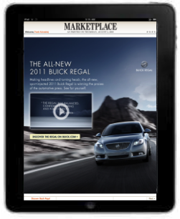 | Zwischen jedem Bereich und den Artikelseiten geschaltet. | Hochkant - 768x899 mit einem sicheren Bereich von 768x876 Querformat - 1024x643 mit einem sicheren Bereich von 1024x620 Universalgröße* - 1024x899 mit einem sicheren Bereich von 768x620 Hinweise: Text/Nachrichten/Buttons etc. sollten im zentralen sicheren Bereich liegen. Der Bereich außerhalb des sicheren Bereichs wird, abhängig von der Ausrichtung des Geräts, ausgeblendet und sollte nur unwichtige Fotoelemente oder eine einheitliche Hintergrundfarbe haben. Weitere Informationen finden Sie auch im Tabellenblatt "safe zone". Bei Rich Media-Umsetzungen sprechen Sie bitte mit Ihrem Anbieter, da die Ränder je nach Umsetzung variieren können. *Die Universalgröße ist der kleinste gemeinsame Nenner, in der die Anzeige sowohl in Hochkant als auch in Querformat angeschaut werden kann. | 200k | PNG24 bevorzugt, JPEGs zulässig, HTML-5 (beachten Sie die Hinweise) | Ausführung muss mit dem Rich Media-Anbieter besprochen werden. Mögliche Optionen: * Durch Berühren die Site des Werbetreibenden anzeigen * Durch Berühren Video abspielen (Player starten) - lesen Sie bitte die Video-Spezifikationen * Bildergalerie * Interaktives Menü | HTML5 Rich Media Kein auto-initiiertes Audio Auto-Animation zulässig
 | 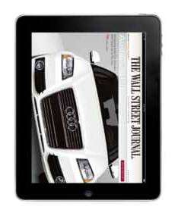 

iPad & Android Safe_zone
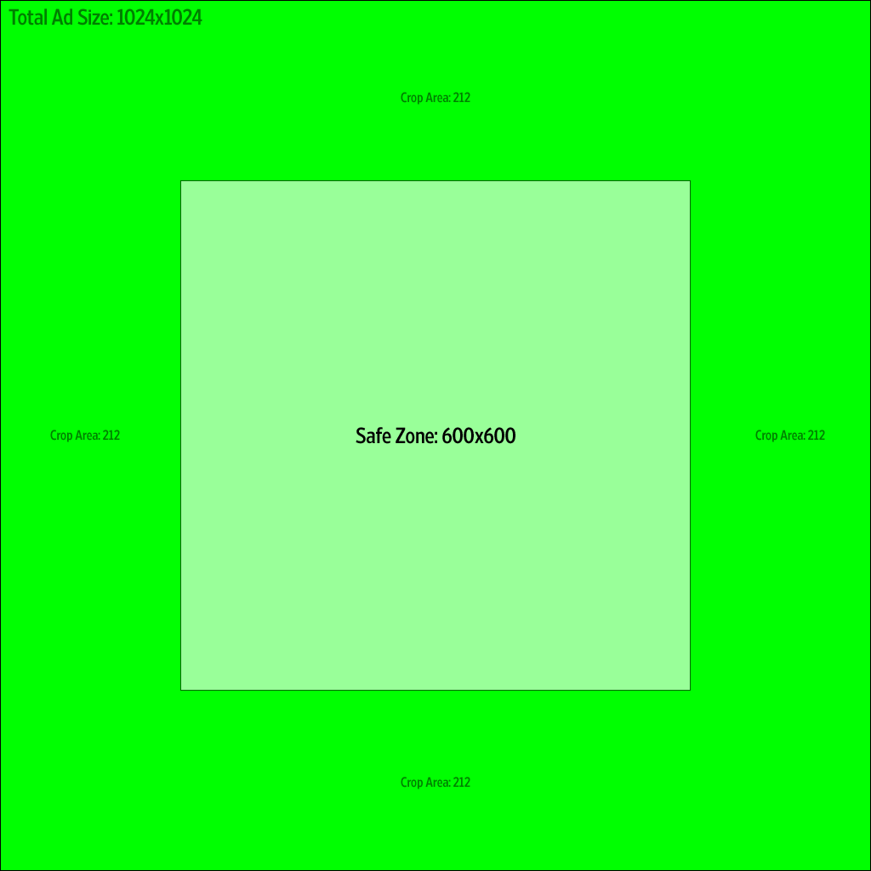
Sicherer Bereich für iPad

Sicherer Bereich für WSJ-App auf 7" Android-Geräten
* Samsung Galaxy Tab Geräteauflösung ist 600x1024, Gerät ist 7''

Landing page specs
Die WSJ-App präsentiert ihre Click-trough-URLs wie jede andere Anwendung auch, mit einer gerahmten, applikationsinternen Webumgebung, anstatt Safari zu starten. Das AdMarvel Softwareentwicklungssystem erzeugt einen sogenannten "UIWebView" und platziert diese Ansicht auf der App. Der feine Unterschied zu Safari ist der Browser-User-Agent. Er wird als auf einem iPad-Gerät befindlich protokolliert, das einen WebKit-Browser benutzt, protokolliert wird jedoch nicht “Safari” in seinem User-Agent. Folglich wird kein serverseitiger Code oder Client-Javascript-Code funktionieren, der normalerweise ein iPad erkennt, indem “iPad” und “Safari” abgeglichen werden. Der Code sollte so programmiert sein, dass nach “iPad” und “WebKit” gesucht wird.
Eine gute Testmöglichkeit ist, einen Drittbrowser fürs iPad zu verwenden, beispielsweise Atomic Browser Lite. Diese Browser haben keine eigenen Web-Engines, sondern verwenden den WebKit-Browser wie die WSJ-App. Indem Sie Ihre Seite mit diesen Browsern testen, können Sie komplette Kompatibilität sicherstellen, wenn die Seite in der App gerahmt ist.

